Chỉnh sửa bảng.

Theme sử dụng.

Code sửa phần bảng sản phẩm.
Trong phần mô tả ngắn.
Code chuẩn cho phần nội dung bảng sản phẩm

<style>
.min{
background-color:#DCE0E0;
width:150px;
text-align: left;
}
.content{
width:400px;
}
td{
height:40px;
}
.c2{height:70px; }
table, th, td{
border:2px solid #BEC3C4;
}
table{
border-collapse:collapse;
}</p>
</style>
<tr>
<th class="min">Thương hiệu</th>
<td class="content"><a class="link" href="https://www.youtube.com/watch?v=6G3O79zDyy0">Dong Duong Plastic and Mold</a></td>
</tr>
<tr>
<th class="min">Xuất xứ</th>
<td class="content">Việt Nam</td>
</tr>
<tr>
<th class="min">Bảo hành</th>
<td class="content">12 tháng</td>
</tr>
<tr>
<th class="min">Trọng lượng</th>
<td class="content">844 (g)</td>
</tr>
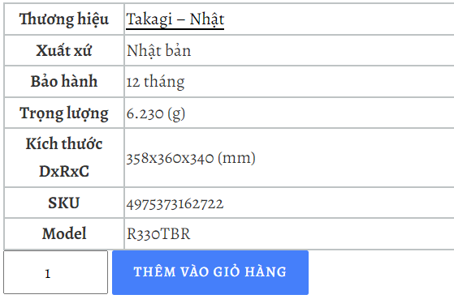

 |  |  |  |  | "min" là class của cột bên trái |  |  | các tên hạng mục.
 |  |  |  |  | "content" là Class của cột bên phải. |  |  | Nội dung cho hạng mục.

 |  |  |  |  | <th> | thẻ tiêu đề | thẻ tiêu đề sẽ tự động in đậm lên so với thẻ Td
 |  |  |  |  | <td> | thẻ phần tử của bảng.
 |  |  |  |  | <tbody> | thẻ thân bảng.

Dong Duong Plastic & Mold
Code nội dung chung cho phần bảng sản phẩm.
 |  |  |  | đang báo số lượng tồn.

 |  |  |  | Nên bật hay tắt kiểm kê kho hàng.

Việt Nam
 |  |  |  | Tắt kiểm kê kho hàng để không
 |  |  |  | báo số lượng tồn

Mô tả ngắn:
<style>
.product_title{
font-family: "Calibri" , serif;
}
li{font-family: "Calibri" , serif;}
.price{font-family: "Calibri" , serif;}
.min{
font-family: "Calibri" , serif;
background-color:#DCE0E0;
width:150px;
text-align: left;
}
.content{
width:400px;
font-family: "Calibri" , serif;
}
td{
height:40px;
}
.c2{height:70px; }
table, th, td{
border:2px solid #BEC3C4;
}
table{
border-collapse:collapse;
}</p>
</style>
1300*4970.61

 |  |  |  |  |  |  | 2 khối Div mà nó nồng vào nhau thì làm sao nhỉ

<div id="product-327" class="product type-product post-327 status-publish first instock product_cat-rua-va-lam-sach has-post-thumbnail sale taxable shipping-taxable purchasable product-type-simple" style="width: 1000px;">
<span class="onsale">Giảm giá!</span>
<div class="woocommerce-product-gallery woocommerce-product-gallery--with-images woocommerce-product-gallery--columns-4 images" data-columns="4" style="opacity: 1; transition: opacity 0.25s ease-in-out;"><a href="#" role="button" class="woocommerce-product-gallery__trigger" aria-haspopup="dialog" aria-label="Xem thư viện ảnh toàn màn hình"><span aria-hidden="true"><img draggable="false" role="img" class="emoji" alt="🔍" src="https://s.w.org/images/core/emoji/15.0.3/svg/1f50d.svg"></span></a>
<div class="flex-viewport" style="overflow: hidden; position: relative; height: 480px;"><div class="woocommerce-product-gallery__wrapper" style="width: 1600%; transition-duration: 0s; transform: translate3d(0px, 0px, 0px);">
<div data-thumb="http://localhost:8888/kamashop/wp-content/uploads/2024/09/anh-1-8.jpg" data-thumb-alt="Chổi rửa xe ô tô thay đổi chiều dài 78-124 cm Takagi G271" data-thumb-srcset="" data-thumb-sizes="(max-width: 100px) 100vw, 100px" class="woocommerce-product-gallery__image flex-active-slide" style="width: 480px; margin-right: 0px; float: left; display: block;"><a href="http://localhost:8888/kamashop/wp-content/uploads/2024/09/anh-1-8.jpg"><img width="500" height="500" src="http://localhost:8888/kamashop/wp-content/uploads/2024/09/anh-1-8.jpg" class="wp-post-image" alt="Chổi rửa xe ô tô thay đổi chiều dài 78-124 cm Takagi G271" data-caption="" data-src="http://localhost:8888/kamashop/wp-content/uploads/2024/09/anh-1-8.jpg" data-large_image="http://localhost:8888/kamashop/wp-content/uploads/2024/09/anh-1-8.jpg" data-large_image_width="500" data-large_image_height="500" decoding="async" draggable="false"></a></div><div data-thumb="http://localhost:8888/kamashop/wp-content/uploads/2024/09/anh-2-8.jpg" data-thumb-alt="Chổi rửa xe ô tô thay đổi chiều dài 78-124 cm Takagi G271 - Hình ảnh 2" data-thumb-srcset="" data-thumb-sizes="(max-width: 100px) 100vw, 100px" class="woocommerce-product-gallery__image" style="width: 480px; margin-right: 0px; float: left; display: block;"><a href="http://localhost:8888/kamashop/wp-content/uploads/2024/09/anh-2-8.jpg"><img width="500" height="500" src="http://localhost:8888/kamashop/wp-content/uploads/2024/09/anh-2-8.jpg" class="" alt="Chổi rửa xe ô tô thay đổi chiều dài 78-124 cm Takagi G271 - Hình ảnh 2" data-caption="" data-src="http://localhost:8888/kamashop/wp-content/uploads/2024/09/anh-2-8.jpg" data-large_image="http://localhost:8888/kamashop/wp-content/uploads/2024/09/anh-2-8.jpg" data-large_image_width="500" data-large_image_height="500" decoding="async" draggable="false"></a></div><div data-thumb="http://localhost:8888/kamashop/wp-content/uploads/2024/09/anh-3-9.jpg" data-thumb-alt="Chổi rửa xe ô tô thay đổi chiều dài 78-124 cm Takagi G271 - Hình ảnh 3" data-thumb-srcset="" data-thumb-sizes="(max-width: 100px) 100vw, 100px" class="woocommerce-product-gallery__image" style="width: 480px; margin-right: 0px; float: left; display: block;"><a href="http://localhost:8888/kamashop/wp-content/uploads/2024/09/anh-3-9.jpg"><img loading="lazy" width="500" height="500" src="http://localhost:8888/kamashop/wp-content/uploads/2024/09/anh-3-9.jpg" class="" alt="Chổi rửa xe ô tô thay đổi chiều dài 78-124 cm Takagi G271 - Hình ảnh 3" data-caption="" data-src="http://localhost:8888/kamashop/wp-content/uploads/2024/09/anh-3-9.jpg" data-large_image="http://localhost:8888/kamashop/wp-content/uploads/2024/09/anh-3-9.jpg" data-large_image_width="500" data-large_image_height="500" decoding="async" draggable="false"></a></div><div data-thumb="http://localhost:8888/kamashop/wp-content/uploads/2024/09/anh-4-9.jpg" data-thumb-alt="Chổi rửa xe ô tô thay đổi chiều dài 78-124 cm Takagi G271 - Hình ảnh 4" data-thumb-srcset="" data-thumb-sizes="(max-width: 100px) 100vw, 100px" class="woocommerce-product-gallery__image" style="width: 480px; margin-right: 0px; float: left; display: block;"><a href="http://localhost:8888/kamashop/wp-content/uploads/2024/09/anh-4-9.jpg"><img loading="lazy" width="500" height="500" src="http://localhost:8888/kamashop/wp-content/uploads/2024/09/anh-4-9.jpg" class="" alt="Chổi rửa xe ô tô thay đổi chiều dài 78-124 cm Takagi G271 - Hình ảnh 4" data-caption="" data-src="http://localhost:8888/kamashop/wp-content/uploads/2024/09/anh-4-9.jpg" data-large_image="http://localhost:8888/kamashop/wp-content/uploads/2024/09/anh-4-9.jpg" data-large_image_width="500" data-large_image_height="500" decoding="async" draggable="false"></a></div><div data-thumb="http://localhost:8888/kamashop/wp-content/uploads/2024/09/anh-5-9.jpg" data-thumb-alt="Chổi rửa xe ô tô thay đổi chiều dài 78-124 cm Takagi G271 - Hình ảnh 5" data-thumb-srcset="" data-thumb-sizes="(max-width: 100px) 100vw, 100px" class="woocommerce-product-gallery__image" style="width: 480px; margin-right: 0px; float: left; display: block;"><a href="http://localhost:8888/kamashop/wp-content/uploads/2024/09/anh-5-9.jpg"><img loading="lazy" width="500" height="500" src="http://localhost:8888/kamashop/wp-content/uploads/2024/09/anh-5-9.jpg" class="" alt="Chổi rửa xe ô tô thay đổi chiều dài 78-124 cm Takagi G271 - Hình ảnh 5" data-caption="" data-src="http://localhost:8888/kamashop/wp-content/uploads/2024/09/anh-5-9.jpg" data-large_image="http://localhost:8888/kamashop/wp-content/uploads/2024/09/anh-5-9.jpg" data-large_image_width="500" data-large_image_height="500" decoding="async" draggable="false"></a></div><div data-thumb="http://localhost:8888/kamashop/wp-content/uploads/2024/09/anh-6-7.jpg" data-thumb-alt="Chổi rửa xe ô tô thay đổi chiều dài 78-124 cm Takagi G271 - Hình ảnh 6" data-thumb-srcset="" data-thumb-sizes="(max-width: 100px) 100vw, 100px" class="woocommerce-product-gallery__image" style="width: 480px; margin-right: 0px; floa
<div class="summary entry-summary">
<h1 class="product_title entry-title">Chổi rửa xe ô tô thay đổi chiều dài 78-124 cm Takagi G271</h1><p class="price"><del aria-hidden="true"><span class="woocommerce-Price-amount amount"><bdi>1.999.000&nbsp;<span class="woocommerce-Price-currencySymbol">₫</span></bdi></span></del> <span class="screen-reader-text">Giá gốc là: 1.999.000&nbsp;₫.</span><ins aria-hidden="true"><span class="woocommerce-Price-amount amount"><bdi>910.000&nbsp;<span class="woocommerce-Price-currencySymbol">₫</span></bdi></span></ins><span class="screen-reader-text">Giá hiện tại là: 910.000&nbsp;₫.</span></p>
<div class="woocommerce-product-details__short-description">
<ul>
<li>Mã sản phẩm: G271</li>
<li>Điều chỉnh được từ 78cm đến 124cm</li>
<li>Kích thước: 200 x 105 x 970 mm</li>
<li>Chất liệu cao cấp, đảm bảo độ bền</li>
<li>Khả năng làm sạch hiệu quả</li>
<li>Chống trầy xước trên bề mặt ô tô</li>
<li>Cho phép&nbsp;tiếp cận các khu vực cao và khó làm sạch trên xe</li>
<li>Đầu xoay 360 độ có thể quay khi kết nối với nguồn nước</li>
<li>Làm sạch các bề mặt khác như cửa sổ, sàn nhà</li>
</ul>
<style>
.product_title{
font-family: "Calibri" , serif;
}
li{font-family: "Calibri" , serif;}
.price{font-family: "Calibri" , serif;}
.min{
font-family: "Calibri" , serif;
background-color:#DCE0E0;
width:150px;
text-align: left;
}
.content{
width:400px;
font-family: "Calibri" , serif;
}
td{
height:40px;
}
.c2{height:70px; }
table, th, td{
border:2px solid #BEC3C4;
}
table{
border-collapse:collapse;
}</p>
</style>
<table class="stripes">
<tbody>
<tr>
<th class="min">Thương hiệu</th>
<td class="content">Dong Duong Plastic &amp; Mold</td>
</tr>
<tr>
<th class="min">Xuất xứ</th>
<td class="content">Việt Nam</td>
</tr>
<tr>
<th class="min">Bảo hành</th>
<td class="content">12 tháng</td>
</tr>
<tr>
<th class="min">Trọng lượng</th>
<td class="content">605 (g)</td>
</tr>
<tr>
<th class="min">Kích thước DxRxC</th>
<td class="content">200x105x970 (mm)</td>
</tr>
<tr>
<th class="min">SKU</th>
<td class="content">4975373006286</td>
</tr>
<tr>
<th class="min">Model</th>
<td class="content">G271</td>
</tr>
</tbody>
</table>
</div>
<p class="stock in-stock">còn 10 hàng</p>
<form class="cart" action="http://localhost:8888/kamashop/san-pham/choi-rua-xe-o-to-thay-doi-chieu-dai-78-124-cm-takagi-g271/" method="post" enctype="multipart/form-data">
<div class="quantity">
<label class="screen-reader-text" for="quantity_67d1353d523bb">Chổi rửa xe ô tô thay đổi chiều dài 78-124 cm Takagi G271 số lượng</label>
<input type="number" id="quantity_67d1353d523bb" class="input-text qty text" name="quantity" value="1" aria-label="Số lượng sản phẩm" min="1" max="10" step="1" placeholder="" inputmode="numeric" autocomplete="off">
</div>
<button type="submit" name="add-to-cart" value="327" class="single_add_to_cart_button button alt">Thêm vào giỏ hàng</button>
<button type="submit" name="buy-now" value="327" class="wpcbn-btn wpcbn-btn-single wpcbn-btn-simple single_add_to_cart_button button alt" data-product_id="327">Buy now</button> </form>
<div class="product_meta">
<span class="sku_wrapper">Mã: <span class="sku">G271</span></span>
<span class="posted_in">Danh mục: <a href="http://localhost:8888/kamashop/danh-muc-san-pham/rua-va-lam-sach/" rel="tag">Rửa và làm sạch</a></span>
</div>
</div>
<div class="woocommerce-tabs wc-tabs-wrapper">
<ul class="tabs wc-tabs" role="tablist">
<li class="description_tab active" id="tab-title-description" role="tab" aria-controls="tab-description" aria-selected="true">
<a href="#tab-description">
Mô tả </a>
</li>
<li class="reviews_tab" id="tab-title-reviews" role="tab" aria-controls="tab-reviews" aria-selected="false">
<a href="#tab-reviews">
Đánh giá (0) </a>
</li>
</ul>
<div class="woocommerce-Tabs-panel woocommerce-Tabs-panel--description panel entry-content wc-tab" id="tab-description" role="tabpanel" aria-labelledby="tab-title-description" style="">
<h2>Mô tả</h2>
<style>
h2{font-family: "Calibri" , serif;}
li{font-family: "Calibri" , serif;}
p{font-family: "Calibri" , serif;}</p>
<p>.woocommerce-Tabs-panel
{
width=10px;
}
.box1
{
boder: 10px solid blue;
}
</style>
<div class="box1">
Chổi rửa xe ô tô Takagi G271 có thể mở rộng và thu gọn từ 78cm đến 124cm, được kết nối với ống mềm hoặc cuộn ống có đầu nối phun nước ở đầu ống, cho phép bạn rửa xe trong khi phun nước. Bạn có thể làm sạch trong khi nước đang chảy trên trần xe – nơi mà bạn không thể với tới.</div>
<h2><strong>Thông số sản phẩm:&nbsp;</strong></h2>
<ul>
<li>Mã sản phẩm: G271</li>
<li>Thương hiệu: Takagi – Nhật Bản</li>
<li>Mã JAN: 4975373006286</li>
<li>Màu sắc: Đen, trắng</li>
<li>Điều chỉnh được từ 78cm đến 124cm</li>
<li>Kích thước: 200 x 105 x 970 mm</li>
<li>Trọng lượng: 605g</li>
</ul>
<p><img decoding="async" class="aligncenter" src="https://takagivietnam.vn/resources/2024/06/10/choi-rua-xe-oto-takagi-g271-8.jpg" alt="Chổi rửa xe ô tô thay đổi chiều dài 78-124 cm Takagi G271"><br>
&nbsp;</p>
<h2><strong>Đặc điểm nổi bật của Chổi rửa xe ô tô Takagi</strong></h2>
<ul>
<li><strong>Thiết kế và chất liệu:</strong>&nbsp;Đầu chổi được thiết kế bằng chất liệu cao cấp, đảm bảo độ bền và khả năng làm sạch hiệu quả. Lông mềm giúp chống trầy xước trên bề mặt ô tô đồng thời loại bỏ bụi bẩn một cách hiệu quả.</li>
<li><strong>Tay cầm có thể mở rộng:</strong>&nbsp;Chổi thường đi kèm với cán có thể mở rộng, cho phép bạn tiếp cận các khu vực cao và khó làm sạch trên xe, chẳng hạn như nóc ô tô và kính chắn gió. Tính năng này đặc biệt thuận tiện cho các loại xe lớn.</li>
<li><strong>Đầu xoay 360 độ:</strong>&nbsp;Takagi G271 có đầu xoay 360 độ có thể quay khi kết nối với nguồn nước. Vòng xoay tự động này giúp làm sạch kỹ lưỡng, mang lại trải nghiệm vệ sinh thoải mái.</li>
<li><strong>Sử dụng đa mục đích:</strong>&nbsp;Ngoài việc rửa xe, những chổi Takagi này còn có thể được sử dụng để làm sạch các bề mặt khác như cửa sổ, sàn nhà và thậm chí cả đồ gia dụng, khiến chúng trở thành một sự bổ sung linh hoạt cho các công cụ làm sạch của bạn.</li>
<li><strong>Tiện lợi:</strong>&nbsp;Chổi có trọng lượng nhẹ và dễ cầm, giảm mệt mỏi khi sử dụng kéo dài. Thiết kế của nó thường bao gồm các tay cầm tiện dụng và các đầu nối dễ sử dụng cho ống nước, đảm bảo quá trình làm sạch thoải mái và hiệu quả.</li>
</ul>
<p>Thương hiệu Takagi của Nhật Bản là một thương hiệu nổi tiếng chuyên sản xuất các thiết bị, dụng cụ và phụ kiện dùng trong lĩnh vực chăm sóc cây trồng và làm vườn. Takagi nổi bật với các sản phẩm như vòi phun nước, hệ thống tưới tiêu, ống dẫn nước, và các loại phụ kiện làm vườn khác. Thương hiệu này được biết đến với chất lượng cao, độ bền và tính tiện dụng, đáp ứng tốt nhu cầu của người dùng từ người làm vườn nghiệp dư đến chuyên nghiệp.</p>
<p><img decoding="async" class="aligncenter" src="https://takagivietnam.vn/resources/2024/06/10/choi-rua-xe-oto-takagi-g271-2.jpg" alt="Chổi rửa xe ô tô thay đổi chiều dài 78-124 cm Takagi G271"></p>
<p>&nbsp;</p>
</div>
<div class="woocommerce-Tabs-panel woocommerce-Tabs-panel--reviews panel entry-content wc-tab" id="tab-reviews" role="tabpanel" aria-labelledby="tab-title-reviews" style="display: none;">
<div id="reviews" class="woocommerce-Reviews">
<div id="comments">
<h2 class="woocommerce-Reviews-title">
Đánh giá </h2>
<p class="woocommerce-noreviews">Chưa có đánh giá nào.</p>
</div>
<div id="review_form_wrapper">
<div id="review_form">
<div id="respond" class="comment-respond">
<span id="reply-title" class="comment-reply-title">Hãy là người đầu tiên nhận xét “Chổi rửa xe ô tô thay đổi chiều dài 78-124 cm Takagi G271” <small><a rel="nofollow" id="cancel-comment-reply-link" href="/kamashop/san-pham/choi-rua-xe-o-to-thay-doi-chieu-dai-78-124-cm-takagi-g271/#respond" style="display:none;">Hủy</a></small></span><form action="http://localhost:8888/kamashop/wp-comments-post.php" method="post" id="commentform" class="comment-form"><p class="comment-notes"><span id="email-notes">Email của bạn sẽ không được hiển thị công khai.</span> <span class="required-field-message">Các trường bắt buộc được đánh dấu <span class="required">*</span></span></p><div class="comment-form-rating"><label for="rating">Đánh giá của bạn&nbsp;<span class="required">*</span></label><p class="stars"> <span> <a class="star-1" href="#">1</a> <a class="star-2" href="#">2</a> <a class="star-3" href="#">3</a> <a class="star-4" href="#">4</a> <a class="star-5" href="#">5</a> </span> </p><select name="rating" id="rating" required="" style="display: none;">
<option value="">Xếp hạng…</option>
<option value="5">Rất tốt</option>
<option value="4">Tốt</option>
<option value="3">Trung bình</option>
<option value="2">Không tệ</option>
<option value="1">Rất tệ</option>
</select></div><p class="comment-form-comment"><label for="comment">Nhận xét của bạn&nbsp;<span class="required">*</span></label><textarea id="comment" name="comment" cols="45" rows="8" required=""></textarea></p><p class="comment-form-author"><label for="author">Tên&nbsp;<span class="required">*</span></label><input id="author" name="author" type="text" value="" size="30" required=""></p>
<p class="comment-form-email"><label for="email">Email&nbsp;<span class="required">*</span></label><input id="email" name="email" type="email" value="" size="30" required=""></p>
<p class="comment-form-cookies-consent"><input id="wp-comment-cookies-consent" name="wp-comment-cookies-consent" type="checkbox" value="yes"> <label for="wp-comment-cookies-consent">Lưu tên của tôi, email, và trang web trong trình duyệt này cho lần bình luận kế tiếp của tôi.</label></p>
<p class="form-submit"><input name="submit" type="submit" id="submit" class="submit" value="Gửi đi"> <input type="hidden" name="comment_post_ID" value="327" id="comment_post_ID">
<input type="hidden" name="comment_parent" id="comment_parent" value="0">
</p></form> </div><!-- #respond -->
</div>
</div>
<div class="clear"></div>
</div>
</div>
</div>
<section class="related products">
<h2>Sản phẩm tương tự</h2>
<ul class="products columns-4">
<li class="product type-product post-621 status-publish first instock product_cat-rua-va-lam-sach has-post-thumbnail sale taxable shipping-taxable purchasable product-type-simple">
<a href="http://localhost:8888/kamashop/san-pham/ban-chai-nhua-rua-xe-da-nang-takagi-g272/" class="woocommerce-LoopProduct-link woocommerce-loop-product__link">
<span class="onsale">Giảm giá!</span>
<img width="300" height="300" src="http://localhost:8888/kamashop/wp-content/uploads/2024/10/anh-1-9.jpg" class="attachment-woocommerce_thumbnail size-woocommerce_thumbnail" alt="" decoding="async"></a><a href="?add-to-cart=621" aria-describedby="woocommerce_loop_add_to_cart_link_describedby_621" data-quantity="1" class="button product_type_simple add_to_cart_button ajax_add_to_cart" data-product_id="621" data-product_sku="G272" aria-label="Thêm vào giỏ hàng: “Bàn chải nhựa rửa xe đa năng Takagi G272”" rel="nofollow" data-success_message="“Bàn chải nhựa rửa xe đa năng Takagi G272” đã được thêm vào giỏ hàng của bạn">Thêm vào giỏ hàng</a> <span id="woocommerce_loop_add_to_cart_link_describedby_621" class="screen-reader-text">
</span>
<h2 class="woocommerce-loop-product__title">Bàn chải nhựa rửa xe đa năng Takagi G272</h2>
<span class="price"><del aria-hidden="true"><span class="woocommerce-Price-amount amount"><bdi>300.000&nbsp;<span class="woocommerce-Price-currencySymbol">₫</span></bdi></span></del> <span class="screen-reader-text">Giá gốc là: 300.000&nbsp;₫.</span><ins aria-hidden="true"><span class="woocommerce-Price-amount amount"><bdi>226.000&nbsp;<span class="woocommerce-Price-currencySymbol">₫</span></bdi></span></ins><span class="screen-reader-text">Giá hiện tại là: 226.000&nbsp;₫.</span></span>
<a href="http://localhost:8888/kamashop/thanh-toan/?buy-now=621" data-quantity="1" class="wpcbn-btn wpcbn-btn-archive button product_type_simple add_to_cart_button" data-product_id="621" rel="nofollow">Buy now</a></li>
</ul>
</section>
</div>

 |  |  |  |  |  |  |  |  | 6461793

 |  |  |  | kiểm tra mã vỏ cây
 |  |  | kiểm tra nguồn

 |  |  |  |  |  |  |  |  |  | Vỏ cây cũ.

 |  | vga mới |  |  |  |  |  |  |  | vga cũ

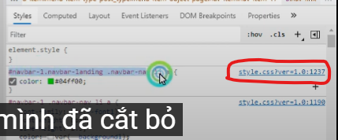

 |  | dòng code 1237.

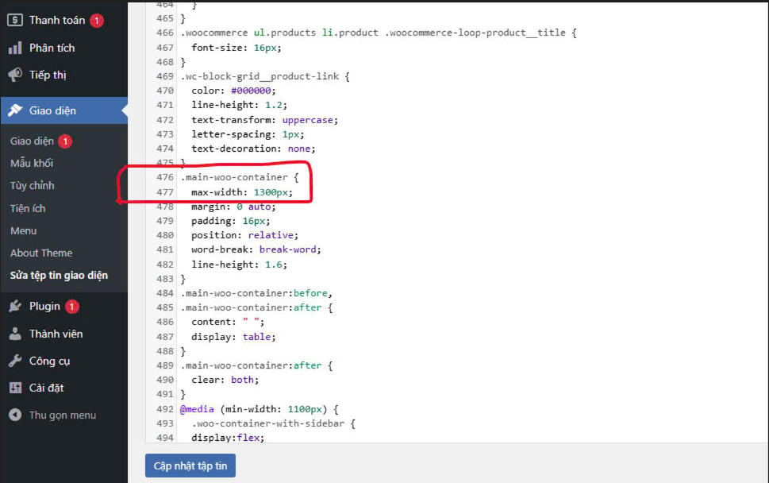

 | sửa độ rộng của bài viết trang sản phẩm.

Trang giới thiệu.

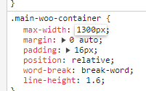
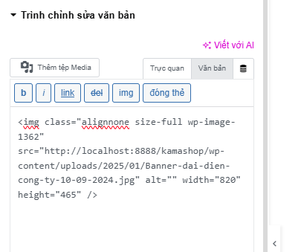

chèn thẻ Style luôn cho hình ảnh
Sửa kích thước bằng Code cho từng trang
Sửa kích thước cho trang sản phẩm .

Chỉnh Center hình ảnh trong CSS
Link Video: | https://www.youtube.com/watch?v=OSrl1V80FAw

Bo tròn hình ảnh trong HTML: |  |  | https://www.youtube.com/watch?v=3nggHdBvAkM | Text Center align:

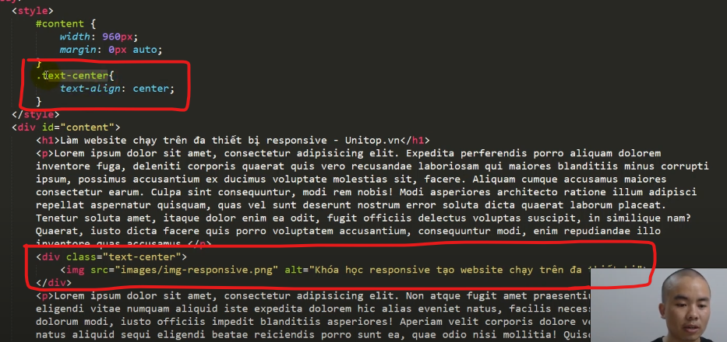
 |  |  |  | Cho hết nó vào trình chỉnh sửa văn bản.

 |  |  |  | Đoạn Code chỉnh sửa phần hình ảnh.

<style>
img{
border: solid 2px red;
border-top-left-radius: 30%}
.text-center{
padding: 0px;
text-align: center;
border: solid 2px red;
border-top-left-radius: 20px;
}
.botron{
border: dotted 2px red;
border-top-left-radius: 100px;
}
</style>
<div class="text-center" >
<img class="botron alignnone size-full wp-image-1375" src="http://localhost:8888/kamashop/wp-content/uploads/2025/01/anh-Header2.jpg" alt="" width="1000" height="563" />
</div>

Bo tròn hình ảnh: |  | https://www.youtube.com/watch?v=3nggHdBvAkM

 |  |  |  | Tại sao nó lại không bo tròn được nhỉ.

12.03.2025
<div class="woocommerce-Tabs-panel woocommerce-Tabs-panel--description panel entry-content wc-tab" id="tab-description" role="tabpanel" aria-labelledby="tab-title-description" style="">
<h2>Mô tả</h2>
<style>
h2{font-family: "Calibri" , serif;}
li{font-family: "Calibri" , serif;}
p{font-family: "Calibri" , serif;}
.wpdevart-woo-container
{</p>
<p>width=10%;
}</p>
</style>
<div>
<p>Chổi rửa xe ô tô Takagi G271 có thể mở rộng và thu gọn từ 78cm đến 124cm, được kết nối với ống mềm hoặc cuộn ống có đầu nối phun nước ở đầu ống, cho phép bạn rửa xe trong khi phun nước. Bạn có thể làm sạch trong khi nước đang chảy trên trần xe – nơi mà bạn không thể với tới.</p>
<p></p></div>
<h2><strong>Thông số sản phẩm:&nbsp;</strong></h2>
<ul>
<li>Mã sản phẩm: G271</li>
<li>Thương hiệu: Takagi – Nhật Bản</li>
<li>Mã JAN: 4975373006286</li>
<li>Màu sắc: Đen, trắng</li>
<li>Điều chỉnh được từ 78cm đến 124cm</li>
<li>Kích thước: 200 x 105 x 970 mm</li>
<li>Trọng lượng: 605g</li>
<li><img decoding="async" class="aligncenter" src="https://takagivietnam.vn/resources/2024/06/10/choi-rua-xe-oto-takagi-g271-8.jpg" alt="Chổi rửa xe ô tô thay đổi chiều dài 78-124 cm Takagi G271"></li>
</ul>
<p>&nbsp;</p>
<h2><strong>Đặc điểm nổi bật của Chổi rửa xe ô tô Takagi</strong></h2>
<ul>
<li><strong>Thiết kế và chất liệu:</strong>&nbsp;Đầu chổi được thiết kế bằng chất liệu cao cấp, đảm bảo độ bền và khả năng làm sạch hiệu quả. Lông mềm giúp chống trầy xước trên bề mặt ô tô đồng thời loại bỏ bụi bẩn một cách hiệu quả.</li>
<li><strong>Tay cầm có thể mở rộng:</strong>&nbsp;Chổi thường đi kèm với cán có thể mở rộng, cho phép bạn tiếp cận các khu vực cao và khó làm sạch trên xe, chẳng hạn như nóc ô tô và kính chắn gió. Tính năng này đặc biệt thuận tiện cho các loại xe lớn.</li>
<li><strong>Đầu xoay 360 độ:</strong>&nbsp;Takagi G271 có đầu xoay 360 độ có thể quay khi kết nối với nguồn nước. Vòng xoay tự động này giúp làm sạch kỹ lưỡng, mang lại trải nghiệm vệ sinh thoải mái.</li>
<li><strong>Sử dụng đa mục đích:</strong>&nbsp;Ngoài việc rửa xe, những chổi Takagi này còn có thể được sử dụng để làm sạch các bề mặt khác như cửa sổ, sàn nhà và thậm chí cả đồ gia dụng, khiến chúng trở thành một sự bổ sung linh hoạt cho các công cụ làm sạch của bạn.</li>
<li><strong>Tiện lợi:</strong>&nbsp;Chổi có trọng lượng nhẹ và dễ cầm, giảm mệt mỏi khi sử dụng kéo dài. Thiết kế của nó thường bao gồm các tay cầm tiện dụng và các đầu nối dễ sử dụng cho ống nước, đảm bảo quá trình làm sạch thoải mái và hiệu quả.</li>
</ul>
<p>Thương hiệu Takagi của Nhật Bản là một thương hiệu nổi tiếng chuyên sản xuất các thiết bị, dụng cụ và phụ kiện dùng trong lĩnh vực chăm sóc cây trồng và làm vườn. Takagi nổi bật với các sản phẩm như vòi phun nước, hệ thống tưới tiêu, ống dẫn nước, và các loại phụ kiện làm vườn khác. Thương hiệu này được biết đến với chất lượng cao, độ bền và tính tiện dụng, đáp ứng tốt nhu cầu của người dùng từ người làm vườn nghiệp dư đến chuyên nghiệp.</p>
<p><img decoding="async" class="aligncenter" src="https://takagivietnam.vn/resources/2024/06/10/choi-rua-xe-oto-takagi-g271-2.jpg" alt="Chổi rửa xe ô tô thay đổi chiều dài 78-124 cm Takagi G271"></p>
<p>&nbsp;</p>
</div>
tùy chỉnh Font chữ cho trang sản phẩm.
 | điều chỉnh độ rộng của bài viết sản phẩm.

Nếu vậy thì đi chỉnh sửa cho từng sản phẩm 1 hay sao

 | bo tròn góc hình ảnh trong css
nhét toàn bộ vào 1 khối, xét kích thước cho khối.

13.03.2025
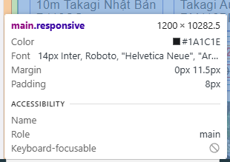
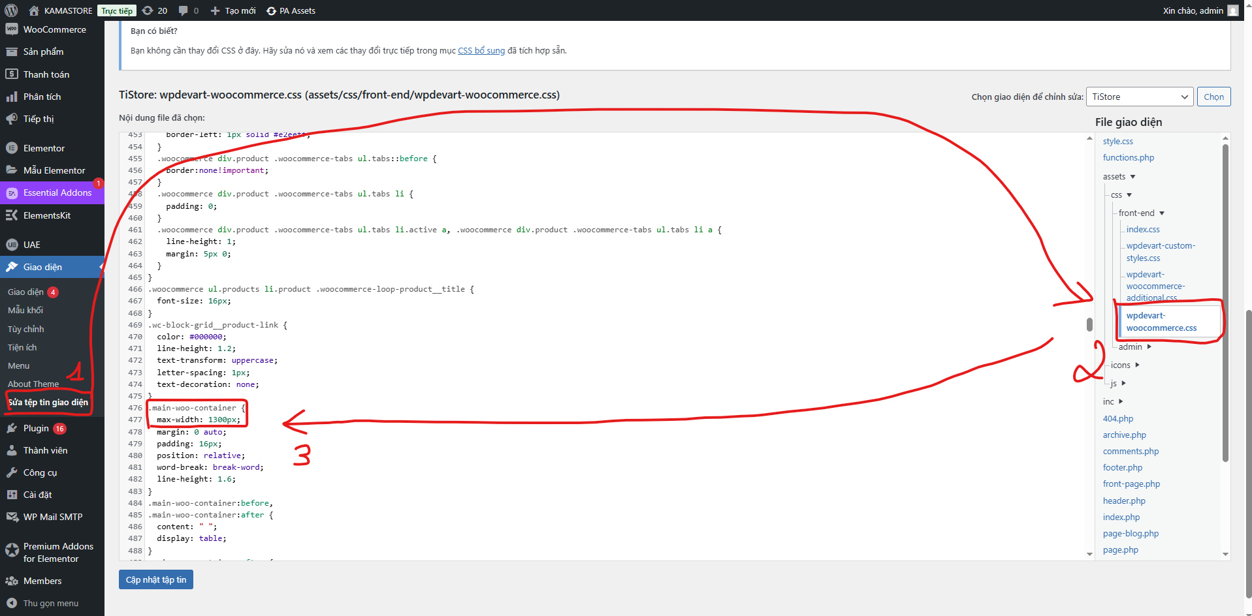

KÍch thước của takagi.

Sheet1
